PROBLEMA1
Se tienen dos opciones a elegir de estructura de capital: A y B, presentadas en la siguiente tabla.

Fuente de Capital | Estructura de Capital A | Estructura de Capital B
Deuda a L.P. | Q75,000.00 a una tasa cupón del 16% | Q 50,000.00 a una tasa cupón del 15%
Acciones Preferentes | Q10,000.00 con un dividendo anual del 18% | Q15,000.00 con un dividendo anual del 18%
Acciones Comunes | 8,000 acciones | 10,000 acciones
a) Calcule dos coordenadas EBIT-EPS para cada una de las estructuras seleccionando dos niveles de EBIT: 1. Q30,00.00 y 2. Q50,000.00.
b) Grafique las dos estructuras de capital en la misma serie de ejes EBIT-EPS.
c) Analice el apalancamiento y el riesgo relacionaos con cada una de las estructuras.
d) ¿Sobre qué limite de EBIT se prefiere cada estructura?
e) ¿Qué estructura recomienda si la empresa espera que sus EBIT sean de Q35,000.00?

Estructura A |  |  |  | Estructura B
EBIT = UAII | Q30,000.00 | Q50,000.00 |  | EBIT | Q30,000.00 | Q50,000.00
(-) Intereses | Q12,000.00 | Q12,000.00 |  | (-) Intereses | Q7,500.00 | Q7,500.00
UAI | Q18,000.00 | Q38,000.00 |  | UAI | Q22,500.00 | Q42,500.00
(-) Impuestos | Q0.25 | Q0.25 |  | (-) Impuestos | Q0.25 | Q0.25
UN | Q13,500.00 | Q28,500.00 |  | UN | Q16,875.00 | Q31,875.00
(-) Dividendos Preferentes | Q1,800.00 | Q1,800.00 |  | (-) Dividendos Preferentes | Q2,700.00 | Q2,700.00
UDAC | Q11,700.00 | Q26,700.00 |  | UDAC | Q14,175.00 | Q29,175.00

EPS (UPA) | $1.46 | $3.34 |  | EPS (UPA) | Q1.42 | Q2.92

COORDENADAS | X | Y |  |  | X | Y
EBIT | Q30,000.00 | $1.46 |  |  | Q30,000.00 | Q1.42
EPS | Q50,000.00 | $3.34 |  |  | Q50,000.00 | Q2.92
PE FINACIERO | Q14,400.00 | 0 |  |  | Q11,100.00 | 0

$$UAII=Intereses+\frac{Dividendo Preferente}{1 −Tasa Fiscal}$$

GRÁFICO EBIT-EPS

$$GAP= \frac{\left(1−T\right)x \left(UAII−I\right)−DP}{n}$$
d) Niveles de Preferencia |  |  | = |  | PARA BUSCAR EL PUNTO DE EQUILIBRIO SE IGUALAN LAS FÓRMULAS
 |  | UPA = GPA
$$GAP= \frac{\left(1−T\right)x \left(UAII−I\right)−DP}{n}$$
$$\frac{\left(1−T\right)x \left(UAII−I\right)−DP}{n}= \frac{\left(1−T\right)x \left(UAII−I\right)−DP}{n}$$

$$\frac{\left(1−0.25\right)x \left(UAII−12000\right)−1800}{8000}= \frac{\left(1−0.25\right)x \left(UAII−7500\right)−2700}{10000}$$
 |  | 7500 | Q6,000.00
 |  |  | 30000
 |  | UIAA = | Q27,600.00
Si las UAII < 27600 se prefiere la estructura B.
Si las UAII > 27600 se prefiere la estructura A.
Si las UAII = 27600 es indistinto.
10000 $\frac{\left(1−0.25\right)x \left(UAII−12000\right)−1800}{1}=8000\frac{\left(1−0.25\right)x \left(UAII−7500\right)−2700}{1}$

$$\frac{7500∗\left(UAII−12000\right)+2700−1800}{1}=\frac{6000∗\left(UAII−7500\right)}{1}$$

$$\frac{7500∗\left(UAII−12000\right)+2700−1800}{1}=\frac{6000∗\left(UAII−7500\right)}{1}$$

c) Apalancamiento Financiero |  |  |  |  | 7500UAII - 90000000 +900 = 6000 UAII - 45000000
$$1500 UAII=45000000$$

PROBLEMA 2
La corporación JCV ha elaborado el siguiente pronóstico de ventas. Se incluye la probabilidad para cada nivel de ventas:

Probabilidad | Pronóstico de Ventas
0.2 | $200,000.00
0.6 | $300,000.00
0.2 | $400,000.00
La empresa tiene costos de operación fijos de $75,000.00 y costos de operación variables de 70% del nivel de ventas. La compañía paga $12,000.00 de intereses por período. La tasa fiscal es del 25%. Suponga que existen 10,000 acciones comunes. Hay ahorro fiscal con pérdidas.
a) Calcule las EBIT y calcule las EPS correspondientes a cada nivel de ventas
b) Calcule las EPS Esperadas, con su correspondiente desviación estándar y CV.
c) Si la empresa tiene la oportunidad de reducir su apalancamiento a cero y no pagar ningún interés, ¿de cuanto serán las EPS esperadas, con su correspondiente desviación estándar y CV si el número de acciones entonces aumenta a 15,000?

PROBLEMA1 (2)
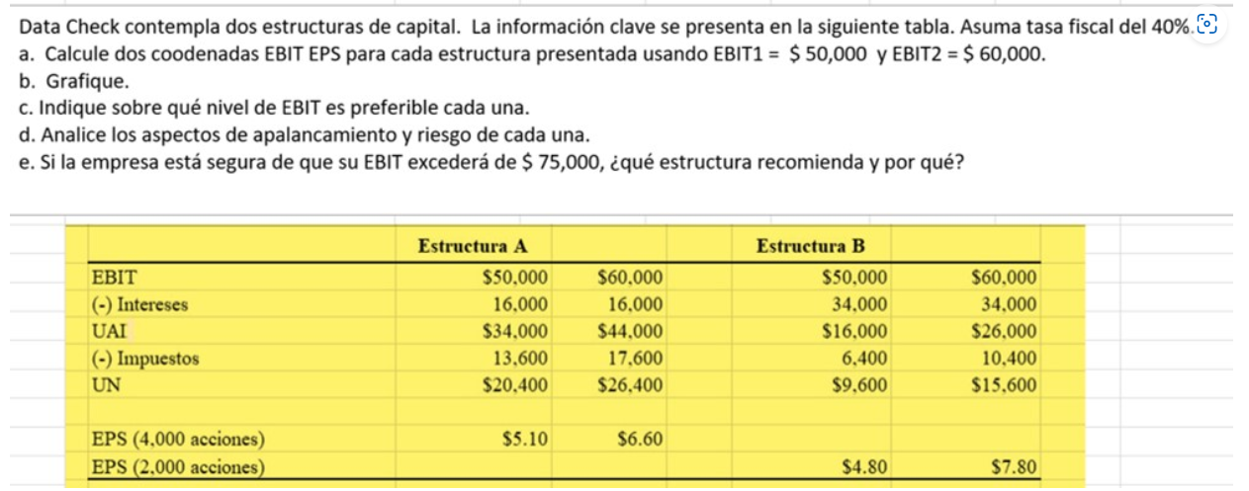

Acciones | 4000 |  |  | Acciones | 2000
Estructura A |  |  |  | Estructura B
EBIT = UAII | Q50,000.00 | Q60,000.00 |  | EBIT | Q50,000.00 | Q60,000.00
(-) Intereses | Q16,000.00 | Q16,000.00 |  | (-) Intereses | Q34,000.00 | Q34,000.00
UAI | Q34,000.00 | Q44,000.00 |  | UAI | Q16,000.00 | Q26,000.00
(-) Impuestos | Q13,600.00 | Q17,600.00 |  | (-) Impuestos | Q6,400.00 | Q10,400.00
UN = UDAC | Q20,400.00 | Q26,400.00 |  | UN | Q9,600.00 | Q15,600.00

EPS (UPA) | $5.10 | $6.60 |  | EPS (UPA) | Q4.80 | Q7.80

COORDENADAS | X | Y |  |  | X | Y
EBIT | Q50,000.00 | $5.10 |  |  | Q50,000.00 | Q4.80
EPS | Q60,000.00 | $6.60 |  |  | Q60,000.00 | Q7.80
PE FINACIERO | Q16,000.00 | 0 |  |  | Q34,000.00 | 0

$$UAII=Intereses+\frac{Dividendo Preferente}{1 −Tasa Fiscal}$$

GRÁFICO EBIT-EPS

$$GAP= \frac{\left(1−T\right)x \left(UAII−I\right)−DP}{n}$$
d) Niveles de Preferencia |  |  | = |  | PARA BUSCAR EL PUNTO DE EQUILIBRIO SE IGUALAN LAS FÓRMULAS
 |  | UPA = GPA
$$GAP= \frac{\left(1−T\right)x \left(UAII−I\right)−DP}{n}$$
$$\frac{\left(1−T\right)x \left(UAII−I_{A}\right)−{DP}_{A}}{n_{A}}= \frac{\left(1−T\right)x \left(UAII−I_{B}\right)−{DP}_{B}}{n_{B}}$$

$$n_{B}∗(\left(1−T\right)x \left(UAII−I_{A}\right)−{DP}_{A})= \left(\left(1−T\right)x \left(UAII−I_{B}\right)−{DP}_{B}\right)∗n_{A}$$
 |  | 7500 | Q6,000.00
 |  |  | 30000
 |  | UIAA = | Q27,600.00
Si las UAII < 52000 se prefiere la estructura A.
Si las UAII > 52000 se prefiere la estructura B.
Si las UAII = 52000 es indistinto.
$$n_{B}∗( \left(1−T\right)UAII−\left(1−T\right)I_{A}−{DP}_{A})= \left(\left(1−T\right)UAII−{\left(1−T\right)I}_{B}−{DP}_{B}\right)∗n_{A}$$

$$n_{B}\left(1−T\right)UAII−n_{B}\left(1−T\right)I_{A}−{n_{B}DP}_{A}= n_{A}\left(1−T\right)UAII−{n_{A}\left(1−T\right)I}_{B}−{n_{A}DP}_{B}$$

$$n_{B}\left(1−T\right)UAII−n_{A}\left(1−T\right)UAII= −{n_{A}\left(1−T\right)I}_{B}−{n_{A}DP}_{B}+n_{B}\left(1−T\right)I_{A}+{n_{B}DP}_{A}$$

$$\left(1−T\right)UAII({ n}_{B}−n_{A})= −{n_{A}\left(1−T\right)I}_{B}−{n_{A}DP}_{B}+n_{B}\left(1−T\right)I_{A}+{n_{B}DP}_{A}$$
c) Apalancamiento Financiero
$$UAII=\frac{n_{A}\left(−{\left(1−T\right)I}_{B}−{DP}_{B}\right)+n_{B}(\left(1−T\right)I_{A}+{DP}_{A})}{\left(1−T\right)\left({ n}_{B}−n_{A}\right)}$$

 |  |  |  | 0
 |  |  |  | 0.4
 |  |  |  |  | UAII | -Q81,600,000.00 | Q19,200,000.00 | 1200
 |  |  |  |  |  |  | -52000

